쉬즈메디병원
쉬즈메디 워크센터 초기 셋팅 구성 1. 진료시간

콜 인입 | 워크센터 | 고객 | 연결 | 고객 | 워크센터 | 고객 | 연결(워크센터 or 데스크) | 고객 | 워크센터 | 고객 | 워크센터 | 액션 | 워크데스크 | 액션 | 워크센터 부서 계정 (티켓, 알림톡 처리를 위한 구성)
031-231-7300 | 안녕하세요 따뜻한 마음으로 여러분을 맞이하는 쉬즈메디 병원입니다. 고객님과의 상담내용 확인과 정보보호를 위해 녹음되고 있습니다. 산부인과, 소아청소년과, 내과, 외과 중 원하시는 진료 과목을 말씀 해 주세요. | 산부인과 | 산부인과로 연결되었습니다. 처음 방문하시는 분은 초진 접수, 예약변경을 원하시는 분은 예약 변경, 전문 상담을 원하시는 분은 상담사 연결이라고 말씀해 주세요 | 초진접수 | 초진 접수를 위해 기초 정보를 확인하겠습니다. 진료 받으실 고객님의 성함을 말씀 해 주세요. | 홍길동 이요 | 진료받으실 분의 생년월일을 말씀 해 주세요. | 00년 0월 00일 | 고객님의 문의가 접수 되었습니다. 상담사가 확인 후 순차적으로 연락 드리겠습니다. |  |  | 티켓생성 | 신환콜백 (산부인과 1) 지정 | 워크데스크 확인 & 콜백 | 부서: 산부인과-초진 계정: obstetrics_fir_vis
 |  |  |  | 예약변경 | 예약변경 확인 문의 입니다. 12주차 산모님의 NT검사, 20주차 정밀 초음파, 29주차 입체 초음파 예약은 일정 변경이 불가하여 기존 예약시간에 맞춰 내원하셔야 합니다. 이 외 다른예약 관련 변경을 원하시면 '예약변경'이라고 말씀 해 주세요. | 예약변경 | 예약자 님의 성함을 말씀 해 주세요. | 이빛나요 | 예약변경을 원하시는 날짜와 시간을 말씀 해 주세요. | 0월 00일 00시요 | 고객님의 문의가 접수 되었습니다. 상담사가 확인 후 순차적으로 연락 드리겠습니다. | 티켓생성 | 예약변경 콜백(산부인과2) 지정 | 워크데스크 확인 & 콜백 | 부서: 산부인과-예약변경 계정: obstetrics_res_cha
 |  |  |  | 상담사연결 | 데스크로 바로 연결 |  | 031-231-7319(산부인과1) 031-231-7403(산부인과2) 031-231-7318(산부인과3) 031-231-7317(산부인과4) 031-231-7336 | 미응답 시 | 모든 상담사가 통화중이어서 인공지능 상담사로 연결되었습니다. 문의 하실 내용을 말씀 해 주세요. | 고객 응답 | 고객님의 문의가 접수 되었습니다. 상담사가 확인 후 순차적으로 연락 드리겠습니다. . | 티켓생성 | 상담문의 콜백(산부인과3) 지정 | 워크데스크 확인 & 콜백 | 부서: 산부인과 계정: obstetrics01, obstetrics02, obstetrics03, obstetrics04, obstetrics05
031-231-7300 | 안녕하세요 따뜻한 마음으로 여러분을 맞이하는 쉬즈메디 병원입니다. 고객님과 상담내용 확인과 정보보호를 위해 녹음되고 있습니다. 산부인과, 소아청소년과, 내과, 외과 중 원하시는 진료 과목을 말씀 해 주세요. | 소아청소년과 | 소아청소년과로 연결되었습니다. 처음 방문하시는 분은 '초진', 재진이나 기타 문의는 '상담사 연결'이라고 말씀 해 주세요 | 초진접수 | 초진 방문 접수를 위해 기초 정보를 수집하겠습니다. 진료 받으실 고객님의 성함을 말씀 해 주세요. | 홍길동 | 진료받으실 분의 생년월일을 말씀 해 주세요. | 00년 0월 00일 | 고객님의 문의가 접수 되었습니다. 상담사가 확인 후 순차적으로 연락 드리겠습니다. |  |  | 티켓생성 | 소아청소년과 1 지정 | 워크데스크 확인 & 콜백 | 부서: 소아청소년과-초진 계정: pediatrics_fir_vis
 |  |  |  | 상담사연결 | 데스크로 바로 연결 |  | 031-231-7390(소아청소년과1) 031-231-7380(소아청소년과2) | 미응답 시 | 모든 상담사가 통화중이어서 인공지능 상담사로 연결되었습니다. 문의 하실 내용을 말씀 해 주세요. | 고객 응답 | 고객님의 문의가 접수 되었습니다. 상담사가 확인 후 순차적으로 연락 드리겠습니다. | 티켓생성 | 소아청소년과 2 지정 | 워크데스크 확인 & 콜백 | 부서: 소아청소년과 계정: pediatrics02
 |  | 내과 | 내과로 연결되었습니다. 위 내시경 검진 문의나 예약은 '검진' 또는 '진료', 예약문의는 '예약', 상담은 '상담사 연결'이라고 말씀 해 주세요 | 검진 / 진료 | 데스크로 바로 연결 |  | 031-231-7460(내과1) | 미응답 시 | 모든 상담사가 통화중이어서 인공지능 상담사로 연결되었습니다. 문의 하실 내용을 말씀 해 주세요. | 고객 응답 | 고객님의 문의가 접수 되었습니다. 상담사가 확인 후 순차적으로 연락 드리겠습니다. |  | 내과 1 지정 | 워크데스크 확인 & 콜백
 |  |  |  | 예약 |  |  |  |  |  |  |  | 티켓생성
 |  |  |  | 상담사 연결
 |  | 유방 갑상선외과 | 외과로 연결되었습니다. 진료 및 수술 관련 문의는 '진료' 또는 '수술', 예약 문의는 '예약' 상담은 '상담사 연결'이라고 말씀 해 주세요 | 진료/수술 | 데스크로 바로 연결 |  | 031-231-7390(유방갑상선외과 1) | 미응답 시 | 모든 상담사가 통화중이어서 인공지능 상담사로 연결되었습니다. 문의 하실 내용을 말씀 해 주세요. | 고객응답 | 고객님의 문의가 접수 되었습니다. 상담사가 확인 후 순차적으로 연락 드리겠습니다. |  | 유방갑상선외과 1 지정 | 워크데스크 확인 & 콜백
 |  |  |  | 예약 |  |  |  |  |  |  |  | 티켓생성
 |  |  |  | 상담사 연결

쉬즈메디 워크센터 초기 셋팅 구성 2. 진료 외 시간 : 산부인과
콜 인입 | 워크센터 | 고객 | 진료 외 시간 설정 기준 | 워크센터 |  | 연결 |  |  |  |  |  |  |  |  |  | 부서: 산부인과-시간외 계정: obstetrics_aft_hou_01
031-231-7300 | 안녕하세요 따뜻한 마음으로 여러분을 맞이하는 쉬즈메디 병원입니다.고객님과의 상담내용 확인과 정보보호를 위해 녹음되고 있습니다. 산부인과, 소아청소년과, 내과, 외과 중 원하시는 진료 과목을 말씀 해 주세요. | 산부인과 | 평일 18:00 ~ 09:00 토요일 14:00 ~ 08:30 공휴일 13:00 ~08:00 | 지금은 진료시간이 아닙니다. 산부인과 응급진료 또는 분만 관련 문의는 분만실로 연결됩니다. 분만실로 연결하시겠습니까? . |  | 031-231-7373 031-231-7375 031-231-7376 |  |  |  |  |  |  |  |  |  | obstetrics_aft_hou_02 obstetrics_aft_hou_03
 |  | 소아청소년과 | 평일 18:00 ~ 09:00 토요일 14:00 ~ 09:00 일요일, 공휴일 24시간 | 지금은 진료시간이 아닙니다. 소아청소년과는 평일 오전 아홉시부터 오후 여섯시, 토요일은 오후 두시까지 진료합니다. 일요일 공휴일은 휴진입니다. |  | 통화종료
 |  | 내과 | 월, 목: 13:00 ~ 08:30 화,수,금: 17:30 ~ 08:30 일요일, 공휴일 24시간 | 지금은 진료시간이 아닙니다. 내과는 월요일, 목요일은 오전 여덟시 삼십분부터 오후 한시까지, 화,수,금요일은 오전 여덟시 삼십분부터 오후 다섯시 삼십분까지 진료합니다. 일요일 공휴일은 휴진입니다. |  | 통화 종료
 |  | 유방 갑상선외과 | 평일 18:00~09:00 토요일: 14:00~09:00 일요일, 공휴일 24시간 | 지금은 진료시간이 아닙니다. 유방 갑상선외과는 평일은 오전 아홉시부터 오후 여섯시까지 진료합니다. 매주 수요일, 일요일, 공휴일은 휴진입니다. |  | 통화 종료
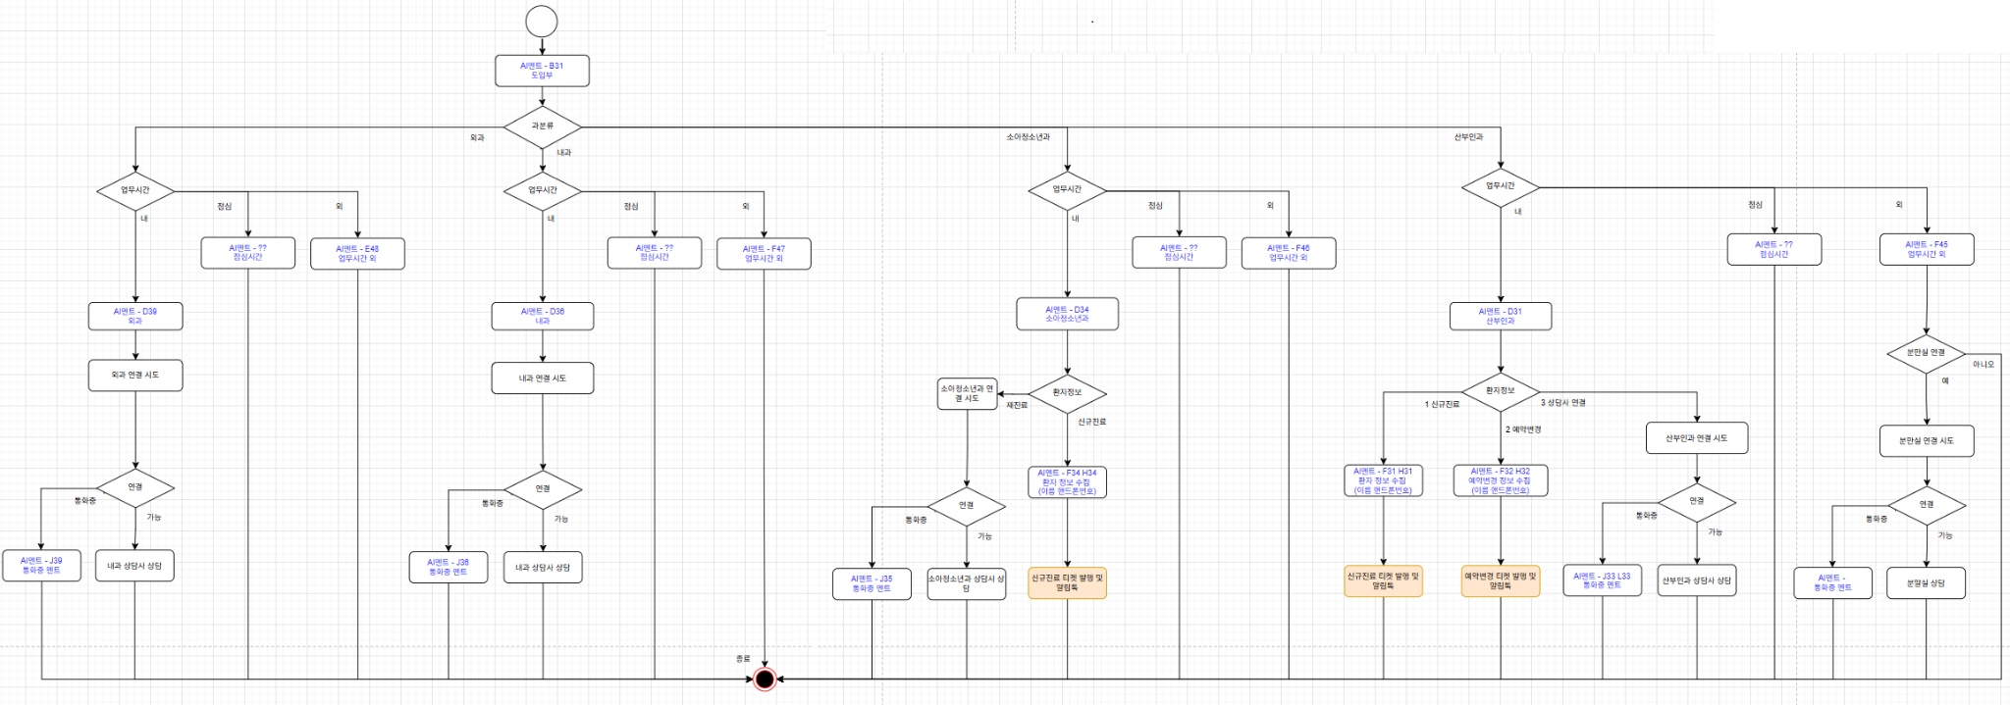

아이디(검색용으로 @로시작) : 쉬즈메디병원
카카오톡 카테고리(대/중) : 병원/산부인과
핸드폰(인증번호 수신용) : 01098427301 (김창숙 간호과장님 업무폰)

